Статистика конфигураций
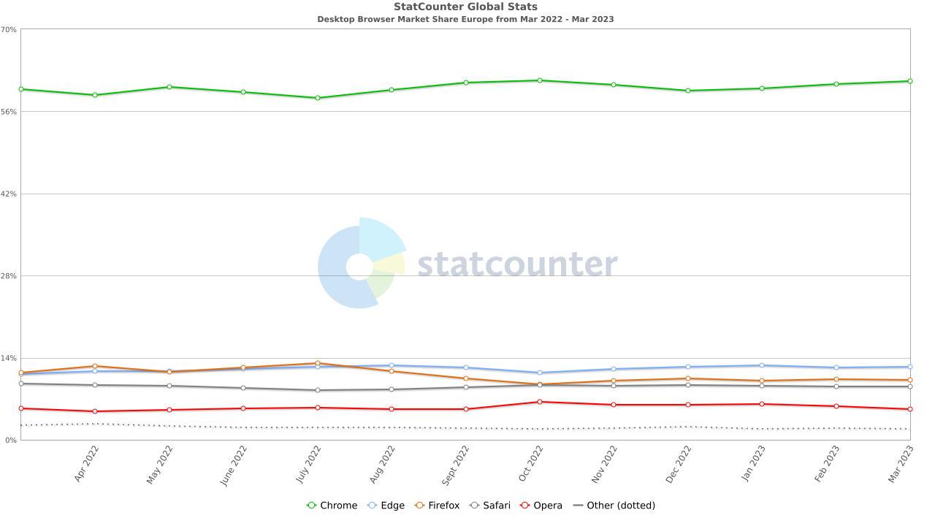
Согласно проведеннным исследованиям, самой популярной ОС за последний год среди пользователей является Windows 10 (источник - statcounter.com)
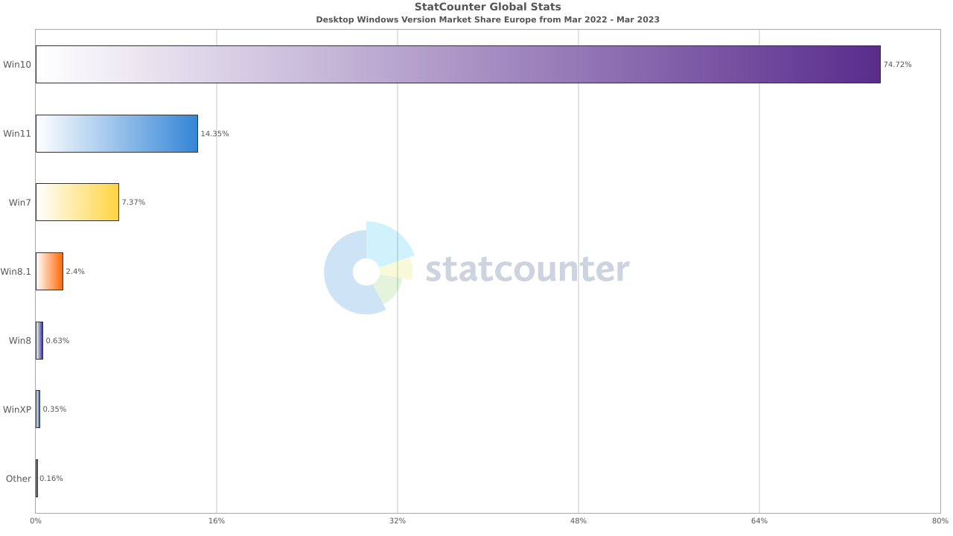

Согласно этим же исследованиям, самым популярным браузером является Google Chrome.

